Zoznam doplnkov
Voliteľné zvláštne doplnkové príslušenstvo a výbava |  |  |  |  |  | Konfigurácia doplnkov automobilov v rámci hlavného plnenia podľa bodu 3.1 zmluvy
p.č. | Názov položky | Požiadavky | Počet | Zdroj financovania POO | Zdroj financovania zo ŠR pre potreby MV SR |  | farba | počet v rámci hlavného plnenia podľa bodu 3.1 zmluvy | Príprava na montáž rádiostanice | Set polepov na automobil (označenie príslušnosti vozidla k Policajnému zboru SR) | Svetelné a zvukové výstražné zariadenie s určením pre Políciu SR (zostava 1) | Svetelné a zvukové výstražné zariadenie pre skrytú montáž s určením pre Políciu SR (zostava 2) | Tmavé fólie | bezpečnostný pás
2.1 | Príprava na montáž rádiostanice | Predpríprava na montáž rádiostanice (MATRA, MOTOROLA) pozostáva: 1. vymedzenie priestoru vo vozidle pre umiestnenie a upevnenie rádiostanice (manipulácia s ovládacími prvkami rádiostanice musí byť ľahko dostupná z miesta vodiča a spolujazdca), 2. montáž kabeláže a napájania rádiostanice, 3. umiestnenie, upevnenie a pripojenie vozidlovej antény rádiostanice: umiestnenie ovládacieho panela na prístrojovej doske vozidla v jej stredovej časti tak, aby bola v dosahu vodiča a spolujazdca. Namontovaný ovládací panel rádiostanice nesmie prekážať airbagu vodiča. Umiestnenie rádiobloku "BER" na ľahko prístupnom mieste z dôvodu programovania v určených časových intervaloch. Montáž celej kabeláže tak, aby nedochádzalo k poškodeniu kabeláže a rádiobloku. 4. vypracovanie montážneho predpisu (cca 15 viazaných plnofarebných strán s textom) v 6 kópiách a predloženie ho na schválenie do 10 pracovných dní po podpise kúpnej zmluvy. Uvedené predstavuje vymedzenie priestoru vo vozidle pre umiestnenie a upevnenie rádiostanice, t.j, výroba držiakov, odkrytovanie a odčalúnenie vozidla, skrutkovanie a vŕtanie uchytených bodov a pod.. Dodanie komponentov potrebných pre umiestnenie rádiostanice: držiak rádiobloku "BER" a rádioblok "BER", držiak ovládacieho panela a ovládací panel s displejom, držiak mikrotelefónu a mikrotelefón, externý reproduktor, anténa s montážou na strechu vozidla resp montáž v interiéri vozidla, prepojovaciu kabeláž, napájaciu kabeláž zodpovedajúceho typu s istením). Ak v čase montáže nebude aktuálne používaná rádiostanica vrátane príslušenstva ponúkaná a podporovaná, žiadame jej adekvátnu náhradu novším typom používaného rádiového systému. | 340 | 300 | 40 | plug-in hybrid typu kombi | biela | ? | áno/nie | áno/nie | áno/nie | áno/nie | áno/nie | áno/nie
2.2 | Set polepov na automobil (označenie príslušnosti vozidla k Policajnému zboru SR) | podľa technickej špecifikácie v hárku "SET POLEPOV_spec" vrátena montáže | 280 | 250 | 30 |  | ? | ? | áno/nie | áno/nie | áno/nie | áno/nie | áno/nie | áno/nie
2.3 | Svetelné a zvukové výstražné zariadenie s určením pre Políciu SR (zostava 1) | podľa technickej špecifikácie v hárku "VRZ_zostava1_spec" vrátane montáže. Kompatibilné s ponúkanými automobilom | 280 | 250 | 30 |  | ? | ? | áno/nie | áno/nie | áno/nie | áno/nie | áno/nie | áno/nie
2.4 | Svetelné a zvukové výstražné zariadenie pre skrytú montáž s určením pre Políciu SR (zostava 2) | podľa technickej špecifikácie v hárku "VRZ_zostava2_spec" vrátane montáže. Kompatibilné s ponúkanými automobilom | 60 | 50 | 10 |  | ? | ? | áno/nie | áno/nie | áno/nie | áno/nie | áno/nie | áno/nie
2.5 | Tmavé fólie | Tmavé fólie s priepustnosťou viditeľného svetla max. 10 % (extra tmavé) až 50 % na všetkých sklách vozidla okrem čelného skla a predných bočných skiel na strane vodiča a jeho spolujazdca, vrátane montáže | 360 | 300 | 60 |  | ? | ? | áno/nie | áno/nie | áno/nie | áno/nie | áno/nie | áno/nie
2.6 | Bezpečnostný pás | 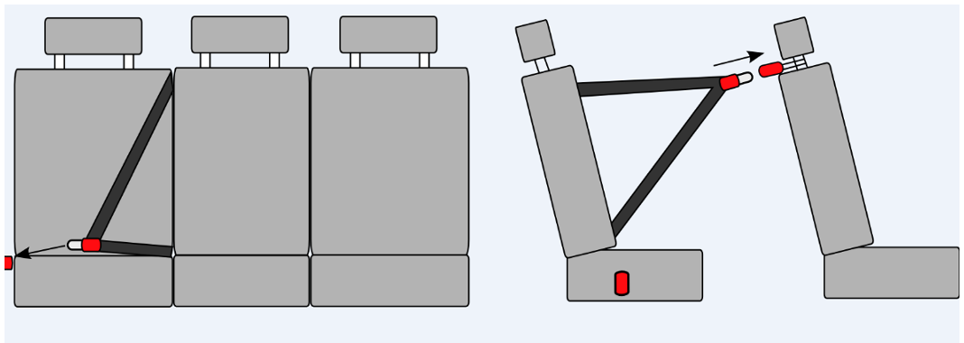 Možnosť pripútania osoby prepravovanej na pravom zadnom sedadle smerom von z vozidla (např. obráteným použitím stredového bezpečnostného pásu s vypínacím kotviacim prvkom na pravej strane s možnosťou uviesť bezpečnostný pás do pohotovostnej polohy – povytiahnutie a uchytenie o držiak opierky hlavy predného spolujazdca. Ilustračný obrázok: | 280 | 250 | 30 |  | ? | ? | áno/nie | áno/nie | áno/nie | áno/nie | áno/nie | áno/nie

